Sheet
ФИО | Телефон | Фото (ссылка)
Новоселова Маргарита Игоревна | +7 (904) 178-15-50 | https://search.hr-mnenie.com/assets/img/people/plug.svg
Бурдова Дарья Александровна | +7 (952) 738-00-12 | https://search.hr-mnenie.com/assets/img/people/plug.svg
Турыгина Валерия Олеговна | +7 (982) 766-30-45 | 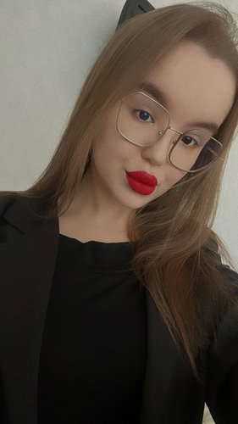
Сырыцина Юлия Андреевна | +7 (982) 643-47-59

